リビエラシーボニアマリーナ
リビエラシーボニアマリーナ撮影申請書 |  |  |  |  |  |  |  |  | 申込日 |  |  | 年 | 月 | 日
会社名 |  |  |  |  | 部署名 |  |  |  |  |  | 担当者名
住所 | 〒 |  |  |  |  |  |  |  |  |  | TEL
 |  |  |  |  |  |  |  |  |  |  | FAX
Email |  |  |  |  |  |  |  |  |  |  | 担当者携帯
撮影する場所にチェックを入れてください。
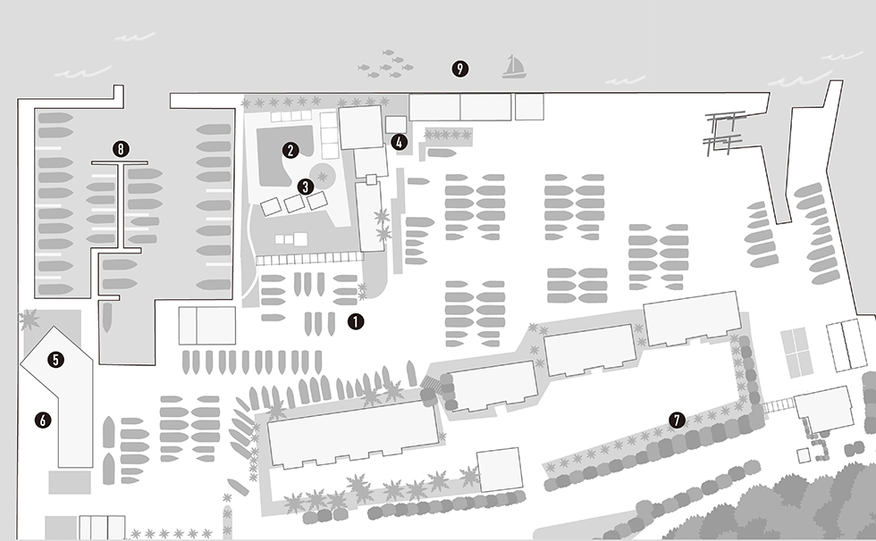
※船上撮影について係留場所の指定はできかねます。

 |  |  |  |  |  |  |  |  |  |  |  | （ |  | ）

希望日 |  |  | 年 |  | 月 |  | 日 | 使用目的
撮影場所・時間 |  | （場所は上記MAP内の番号を記入してください）
場所① |  | 時間① |  |  |  | ～ |  | 媒体・番組名
場所② |  | 時間② |  |  |  | ～
場所③ |  | 時間③ |  |  |  | ～ |  | 放映・発売日
場所④ |  | 時間④ |  |  |  | ～
場所⑤ |  | 時間⑤ |  |  |  | ～ |  | 撮影内容 の詳細
撮影種別 |  |  |  | 総利用時間 |  |  | h
撮影人数 |  |  | 名 | 車両台数 |  |  | 台

【注意事項】下記内容を熟読し、すべてにチェックを入れましたら最後に署名をお願いいたします。

 | 撮影要項を遵守し、施設使用中に生じた人的または物的損傷については、お申込者の責任でご対応ください。
 | 一般のお客様、マンションが映り込まないようご配慮ください。
 | 船名等個人を特定できるものなどは映り込まないか、もしくは加工してください。
 | 施設内の器物などを許可なく使用または移動はせず、スタッフへお声がけください。
 | ご精算は撮影当日に現金もしくはクレジットカードでお支払いください。
 | 施設名の露出がある場合、放送・公開前に確認用のデータ（動画or静止画でのキャプション＋テキスト）をお送りください。 なお表記は、正式名称「リビエラシーボニアマリーナ」での露出を遵守してください。 NG表記）シーボニアマリーナ

 | ローンチ後、見本誌または同録をお送りください。また、本撮影やローンチ内容をリビエラの各媒体（HP、SNS等） において紹介されることをご承諾ください。

 |  |  |  |  |  |  |  |  |  | ご署名
■会場貸し受付窓口 |  |  |  |  |  |  |  |  | ■リビエラ逗子マリーナ各施設（取材・パブリシティ）受付窓口
株式会社リビエラリゾート |  |  |  |  |  |  |  |  | リビエラグループ マーケティング部 PR担当
〒238-0225 神奈川県三浦市三崎町小網代1286 |  |  |  |  |  |  |  |  | 〒107-0062 東京都港区南青山3-3-3 リビエラ南青山ビルA館6F
TEL. 046-882-1212 FAX. 046-882-5131 Email：prs@riviera.co.jp |  |  |  |  |  |  |  |  | TEL. 03-5474-8120 FAX.03-5474-8122 Email：pr@riviera.co.jp

